ศท.บ.1
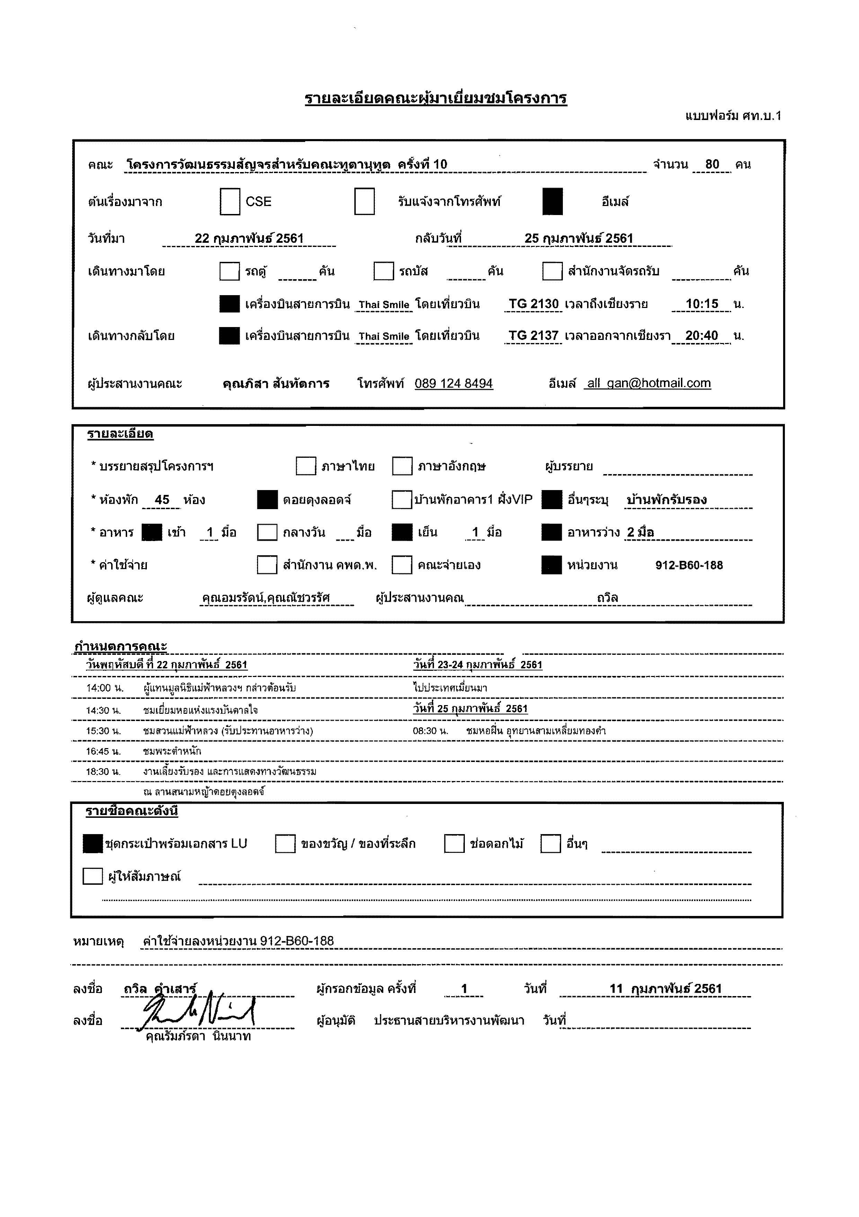

กำหนดการ
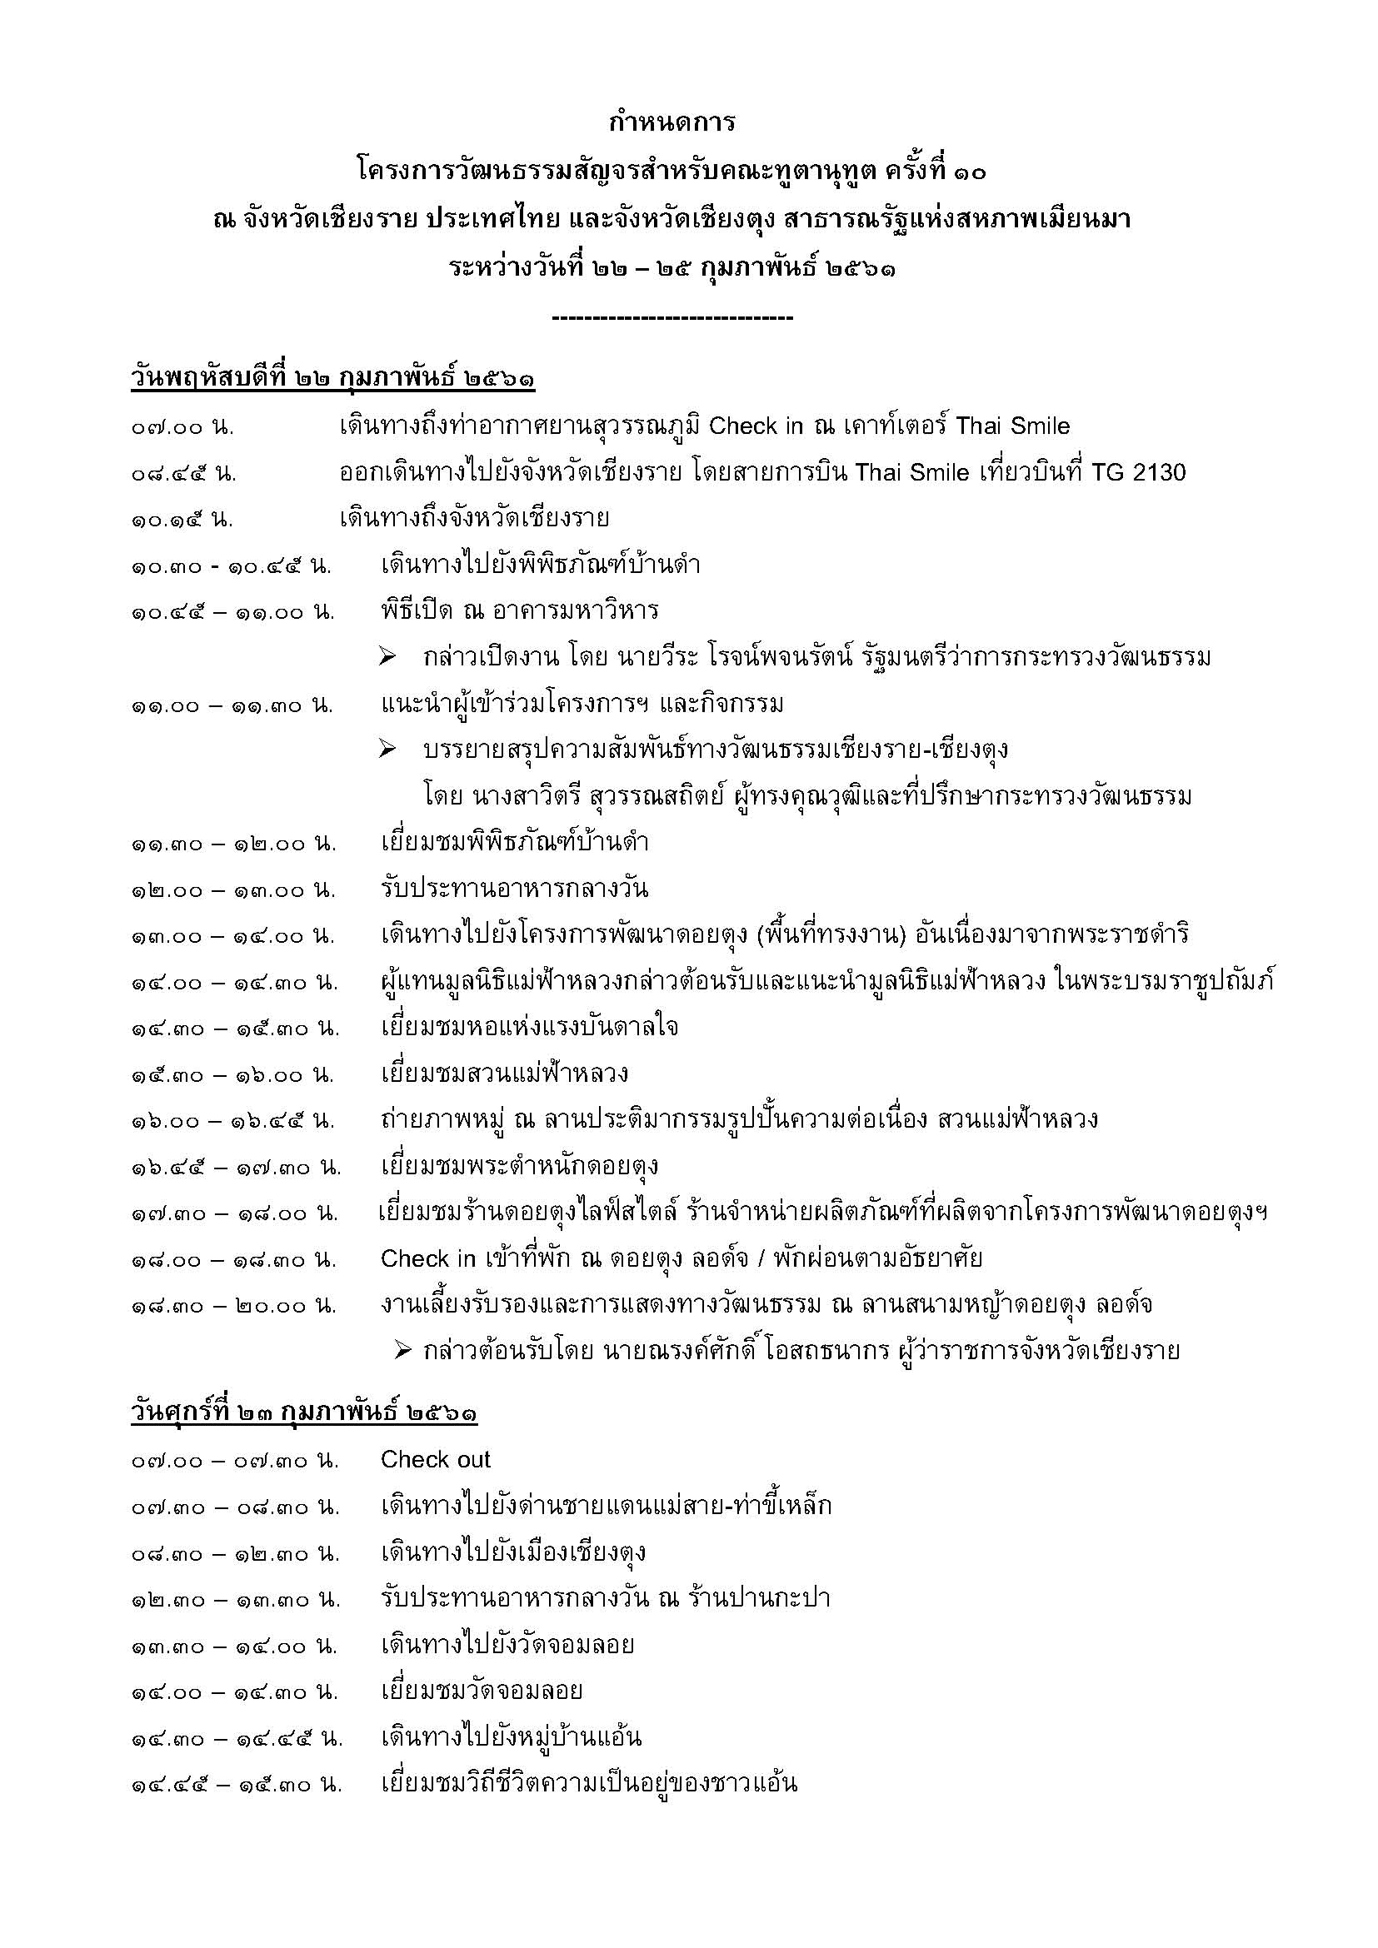

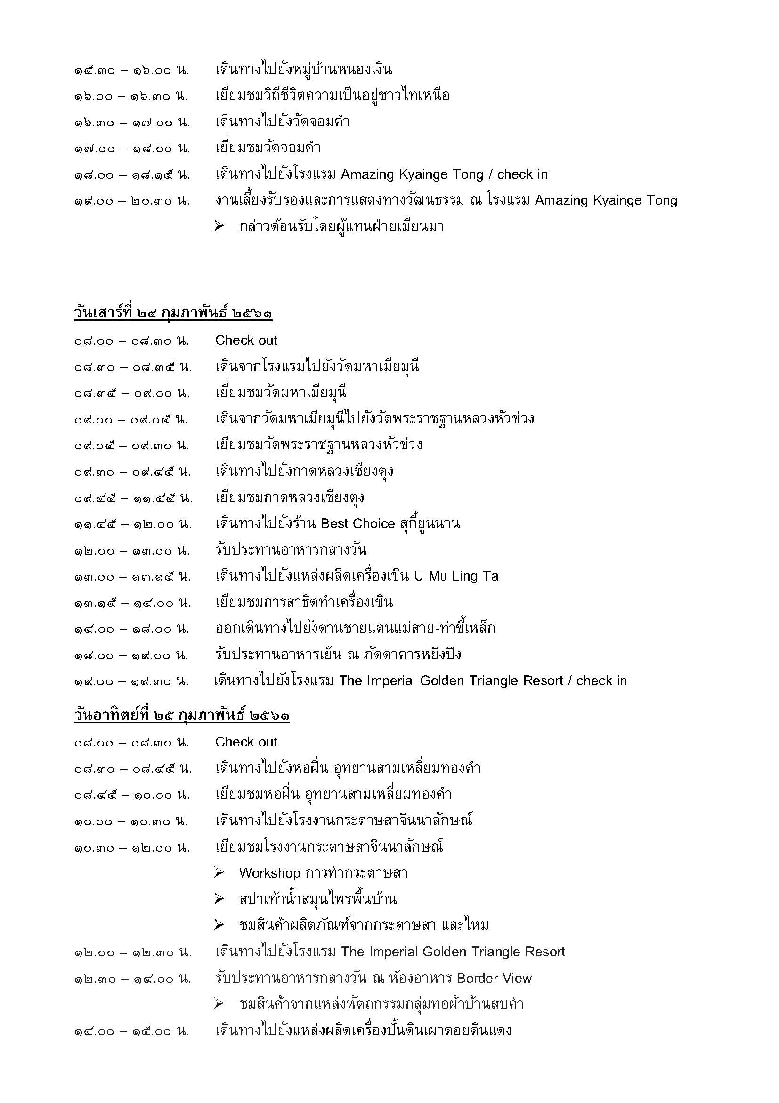

รายชื่อคณะ
 | ข้อมูลคณะทูตานุทูต
 | โครงการวัฒนธรรมสัญจรสำหรับคณะทูตานุทูต ครั้งที่ 10
 | ณ จังหวัดเชียงราย ประเทศไทย และจังหวัดเชียงตุง สาธารณรัฐแห่งสหภาพเมียนมา
 | ระหว่างวันที่ 22 – 25 กุมภาพันธ์ 2561
ลำดับที่ |  | รูป | ชื่อ-นามสกุล | ตำแหน่ง | ประเทศ | หมายเหตุ
ผู้บริหารกระทรวงวัฒนธรรม จำนวน 3 ท่าน
1 | 1 |  | นางสุนันทา มิตรงาม | ผู้ตรวจราชการกระทรวงวัฒนธรรม | ไทย
2 | 2 | 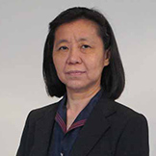 | นางสาวดารุณี ธรรมโพธิ์ดล | ผู้ตรวจราชการกระทรวงวัฒนธรรม | ไทย
3 | 3 | 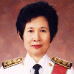 | นางสาวิตรี สุวรรณสถิตย์ | ที่ปรึกษากระทรวงวัฒนธรรม | ไทย
คณะทูตานุทูต 24 ประเทศ จำนวน 38 ท่าน
4 | 1 |  | H.E. Dr. Eva Hager | เอกอัครราชทูตสาธารณรัฐออสเตรีย | ออสเตรีย | -
5 | 2 |  | Mr. Ghassan Almuharaqi | อุปทูตราชอาณาจักรบาห์เรน | บาห์เรน | Halal(ฮาลาล)
6 | 3 | 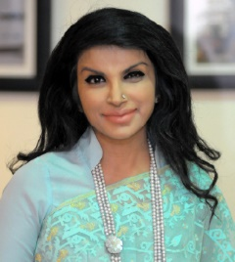 | H.E.Mrs. Saida Muna Tasneem | เอกอัครราชทูตสาธารณรัฐประชาชนบังกลาเทศ | บังกลาเทศ
7 | 4 |  | HE. Mr. Tshewang Chophel Dorji | เอกอัครราชทูตราชอาณาจักรภูฏาน | ภูฏาน | -
8 | 5 | 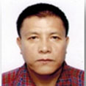 | Ms. Karma Tsering | คู่สมรสเอกอัครราชทูตราชอาณาจักรภูฏาน | ภูฏาน
9 | 6 |  | H.E. Mr. Long Visalo | เอกอัครราชทูตราชอาณาจักรกัมพูชา | กัมพูชา
10 | 7 |  | H.E. Mr. Christian Alejandro Rehren Bargetto | เอกอัครราชทูตสาธารณรัฐชิลี | ชิลี | -
11 | 8 |  | H.E. Mr. Marek Libricky | เอกอัครราชทูตสาธารณรัฐเช็ก | เช็ก | -
12 | 9 |  | Mr. Mohamed Mohamed Sawy Darder | อุปทูตสาธารณรัฐอาหรับอียิปต์ | อียิปต์
13 | 10 | 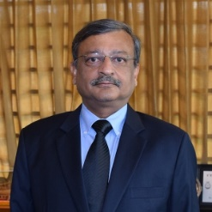 | H.E. Mr. Bhagwant Singh Bishnoi | เอกอัครราชทูตสาธารณรัฐอินเดีย | อินเดีย
14 | 11 | 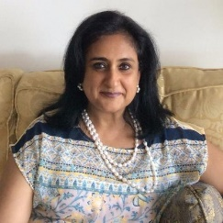 | Mrs. Rupa Bishnoi | คู่สมรสเอกอัครราชทูตสาธารณรัฐอินเดีย | อินเดีย
15 | 12 |  | Ms. Raushan Yesbulatova | เอกอัครราชทูตสาธารณรัฐคาซัคสถาน | คาซัคสถาน | Halal(ฮาลาล)
16 | 13 |  | Mr. Ryan Kakimseit | คู่สมรสเอกอัครราชทูตสาธารณรัฐคาซัคสถาน | คาซัคสถาน
17 | 14 |  | H.E. Mr. Myo Myint Than | เอกอัครราชทูตสาธารณรัฐแห่งสหภาพเมียนมา | เมียนมา
18 | 15 |  | Ms. San San Maw | คู่สมรสเอกอัครราชทูตสาธารณรัฐแห่งสหภาพเมียนมา | เมียนมา
19 | 16 |  | Mr. So Pyay Nyein Chan | เลขานุการโท สถานเอกอัครราชทูตสาธารณรัฐ แห่งสหภาพเมียนมา | เมียนมา
20 | 17 |  | H.E. Dr. Khaga Nath Adhikari | เอกอัครราชทูตสหพันธ์สาธารณรัฐประชาธิปไตยเนปาล | เนปาล | No beef/pork (ไม่เนื้อวัว/หมู)
21 | 18 |  | Mrs. Kamala Adhikari | คู่สมรสเอกอัครราชทูตสหพันธ์สาธารณรัฐประชาธิปไตยเนปาล | เนปาล
22 | 19 |  | Mr. Paul Alex Menkveld | อุปทูตราชอาณาจักรเนเธอร์แลนด์ | เนเธอร์แลนด์ | -
23 | 20 |  | Mrs. Anna-Maria Bock | คู่สมรสอุปทูตราชอาณาจักรเนเธอร์แลนด์ | เนเธอร์แลนด์
24 | 21 | 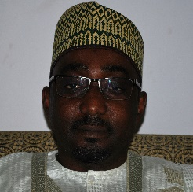 | H.E. Mr. Ahmed Nuhu Bamalli | เอกอัครราชทูตสหพันธ์สาธารณรัฐไนจีเรีย | ไนจีเรีย | No cholesterol/Seafood(ไม่มีคอเลสเตอรอล /อาหารทะเล)
25 | 22 |  | Mrs. Mairo Ahmed Bamalli | คู่สมรสเอกอัครราชทูตสหพันธ์สาธารณรัฐไนจีเรีย | ไนจีเรีย
26 | 23 |  | H.E. Mr. Abdullah Saleh Ahmed AI Maimani | เอกอัครราชทูตรัฐสุลต่านโอมาน | โอมาน | Halal(Allergy to shellfish/shrimp)ฮาลาล (แพ้หอย /กุ้ง)
27 | 24 | 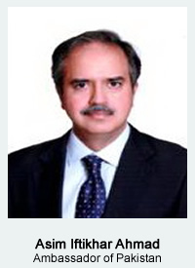 | H.E. Mr. Asim Iftikhar Ahmad | เอกอัครราชทูตสาธารณรัฐอิสลามปากีสถาน | ปากีสถาน | Halal(ฮาลาล)
28 | 25 |  | Mrs. Asma Ahmad | คู่สมรสเอกอัครราชทูตสาธารณรัฐอิสลามปากีสถาน | ปากีสถาน
29 | 26 |  | H.E. Mrs. Maria Del Carmen Martinez Arosemena | เอกอัครราชทูตสาธารณรัฐปานามา | ปานามา | No pork/eggs (ไม่หมู/ไข่)
30 | 27 |  | H.E. Mr. Fernando Julio Antonio Quiros Campos | เอกอัครราชทูตสาธารณรัฐเปรู | เปรู | -
31 | 28 |  | Mrs. Maria Ximena Rios Hamann | คู่สมรสเอกอัครราชทูตสาธารณรัฐเปรู | เปรู | Seafood(ไม่ทานอาหารทะเล)
32 | 29 |  | H.E. Mr. Waldemar Jan Dubaniowski | เอกอัครราชทูตสาธารณรัฐโปแลนด์ | โปแลนด์ | -
33 | 30 |  | Mrs. Ewa Maria Dubaniowska | คู่สมรสเอกอัครราชทูตสาธารณรัฐโปแลนด์ | โปแลนด์
34 | 31 | 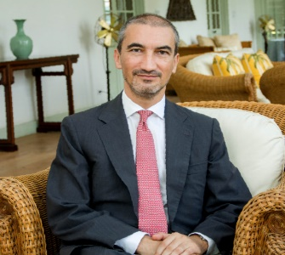 | H.E. Mr. Francisco De Assis Morais E Cunha Vaz Patto | เอกอัครราชทูตสาธารณรัฐโปรตุเกส | โปรตุเกส | No rare food
35 | 32 |  | Mr. Kevin P Colleary | คู่สมรสเอกอัครราชทูตสาธารณรัฐโปรตุเกส | โปรตุเกส
36 | 33 |  | H.E. Mr. Stanislav Opiela | เอกอัครราชทูตสาธารณรัฐสโลวัก | สโลวัก | -
37 | 34 |  | Mrs. Viera Opielova | คู่สมรสเอกอัครราชทูตสาธารณรัฐสโลวัก | สโลวัก
38 | 35 | 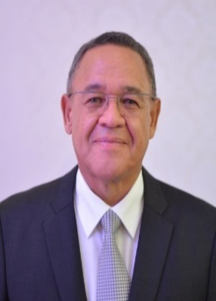 | H.E. Mr. Geoffrey Quinton Mitchell Doidge | เอกอัครราชทูตสาธารณรัฐแอฟริกาใต้ | แอฟริกาใต้ | -
39 | 36 |  | Mrs. Carol Ingrid Doidge | คู่สมรสเอกอัครราชทูตสาธารณรัฐแอฟริกาใต้ | แอฟริกาใต้
40 | 37 | 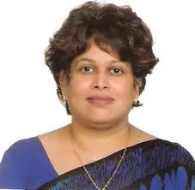 | H.E. Kshenuka Dhireni Senewiratne | เอกอัครราชทูตสาธารณรัฐสังคมนิยมประชาธิปไตยศรีลังกา | ศรีลังกา | No beef (ไม่ทานเนื้อวัว)
41 | 38 |  | H.E. Mr. Joaquim Amaral | เอกอัครราชทูตสาธารณรัฐประชาธิปไตยติมอร์ – เลสเต | ติมอร์ – เลสเต | -
สื่อมวลชน 8 หน่วยงาน จำนวน 14 คน
42 | 1 |  | นางสาวนุชรัตน์ ผลหิรัญกิจ | หนังสือพิมพ์ไทยรัฐ
43 | 2 |  | นางสาวมาลี ไชโย | วิทยุกระจายเสียงแห่งประเทศไทย
44 | 3 |  | นายเนติ โชติช่วงนิธิ | หนังสือพิมพ์.สยามรัฐ
45 | 4 |  | นายมนตรี ประทุม | หนังสือพิมพ์เดลินิวส์
46 | 5 |  | นางสาวอภิญญา พวงมณี | หนังสือพิมพ์ไทยโพสต์
47 | 6 |  | นางสาวกานดา แย้มบุญเรือง | สถานีโทรทัศน์ไทยพีบีเอส
48 | 7 |  | นายสุวิทย์ คงวัฒน์ | สถานีโทรทัศน์ไทยพีบีเอส
49 | 8 |  | นางสาวภัทรวดี ภัทรนาวิก | หนังสือพิมพ์เนชั่น
50 | 9 |  | นายสุจินต์ จินตศักดิ์ | ช่อง 9 MCOT HD
51 | 10 |  | นายชินวัฒน์ นิจผล | ช่อง 9 MCOT HD
52 | 11 |  | นายณัฐพงศ์ ภัทรพงศ์ | ช่อง 9 MCOT HD
53 | 12 |  | นายกิติภูมิ อนันต์ | ช่อง 9 MCOT HD
54 | 13 |  | นายศุภชาติ ศุภเมธี | ช่อง 9 MCOT HD
55 | 14 |  | นายอธิกฤษฏิ์ วิจิตรเอกสิงห์ | ช่อง 9 MCOT HD
สำนักงานปลัดกระทรวงวัฒนธรรม จำนวน 14 คน
56 | 1 |  | นางยุถิกา อิศรางกูร ณ อยุธยา | ผู้อำนวยการสำนักความสัมพันธ์ต่างประเทศ
57 | 2 |  | นางขนิษฐ์ วรวัตร์ | ผู้อำนวยการกลุ่มพัฒนาข้อมูลและส่งเสริมเครือข่ายวัฒนธรรมไทยในต่างประเทศ |  | ส่วนล่วงหน้า
58 | 3 |  | นายฐปนัท วงศ์ศานติบูรณ์ | ผู้อำนวยการกลุ่มประชาสัมพันธ์
59 | 4 |  | นางสาวอุรุษยา อินทรสุขศรี | ผู้อำนวยการกลุ่มความร่วมมือพหุภาคี
60 | 5 |  | นางสาวบริมาส ศรีขจร | นักวิชาการวัฒนธรรมชำนาญการ
61 | 6 |  | นางสาวภิสา สันทัดการ | นักวิชาการวัฒนธรรมปฏิบัติการ |  | ส่วนล่วงหน้า
62 | 7 |  | นางสาวขจิตธรรม พาทยกุล | นักวิชาการวัฒนธรรมปฏิบัติการ
63 | 8 |  | นางสาวหทัยภัทร ชี้เชิญ | นักวิชาการวัฒนธรรมปฏิบัติการ |  | พิธีกร
64 | 9 |  | นางสาวเปมิกา วรรธนะพันธุ์ | นักวิชาการวัฒนธรรมปฏิบัติการ
65 | 10 |  | นางสาวปริยาภา อมรวณิชสาร | นักวิชาการวัฒนธรรมปฏิบัติการ |  | พิธีกร
66 | 11 |  |  | จนท.กระทรวงวัฒนธรรม
67 | 12 |  | นายฐิติวัชร์ จันทร์ปัญญาวงศ์ | นักวิชาการวัฒนธรรม (ลูกจ้างเหมาโครงการ)
68 | 13 |  | นายจิณณวัตร ชัยวณิชยา | นักวิชาการวัฒนธรรม (ลูกจ้างเหมาโครงการ)
69 | 14 |  | นายปรัชญา กะมุกดา | นักศึกษาฝึกงาน สำนักความสัมพันธ์ต่างประเทศ
ส่วนงานในจังหวัดเชียงราย จำนวน 13 คน
70 | 1 |  | นายณรงค์ศักดิ์ โอสถธนากร | ผู้ว่าราชการจังหวัดเชียงราย
71 | 2 |  |  | เลขานุการผู้ว่าราชการจังหวัดเชียงราย
72 | 3 |  |  | พนักงานขับรถ ผู้ว่าฯ
73 | 4 |  | นายอมร กิตติกวางทอง | วัฒนธรรมจังหวัดเชียงราย
74 | 5 |  | นางดรุณี กิตติกวางทอง | ผู้ติดตามวัฒนธรรมจังหวัดเชียงราย
75 | 6 |  | นางสาวทัศนีย์ ดอนเนตร์ | นักวิชาการวัฒนธรรมชำนาญการพิเศษ
76 | 7 |  | นายกำพล จาววัฒนาสกุล | นักวิชาการวัฒนธรรมชำนาญ
77 | 8 |  | นายพิพัฒน์ สุ่มมาตย์ | นักวิชาการวัฒนธรรมชำนาญ
78 | 9 |  | นางสาวญาณิชศา พงศ์พูคำ | พยาบาลวิชาชีพ รพ. เชียงรายประชานุเคราะห์
79 | 10 |  | นางสาวจันทร์แรม ท้าวจันทร์ | พยาบาลวิชาชีพ รพ. เชียงรายประชานุเคราะห์
80 | 11 |  | นายเลิศฤทธิ์ แก้ววงค์ | พนักงานขับรถ รพ. เชียงรายประชานุเคราะห์

 |  |  | รวมยอดคณะมีจำนวน 80 คน
 |  |  | ผู้บริหารกระทรวงวัฒนธรรม | 3 คน
 |  |  | คณะทูตานุทูต | 38 คน
 |  |  | สื่อมวลชน | 14 คน
 |  |  | จนท.สนง.ปลัดกระทรวงวัฒนธรรม | 14 คน
 |  |  | ส่วนงานในจังหวัดเชียงราย | 11 คน

ผังมินิสีสัน
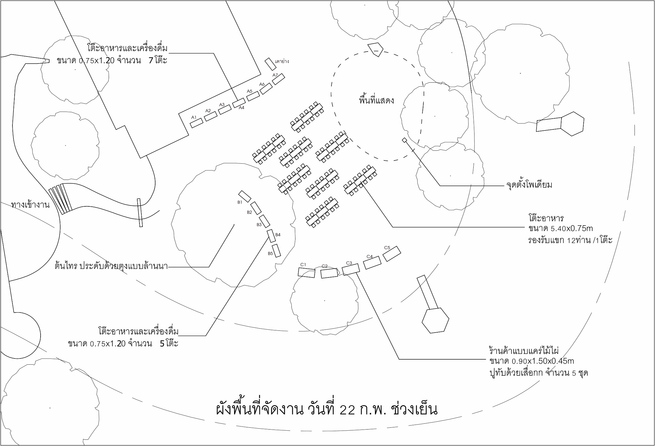
ผังงานเลี้ยงรับรอง ณ ลานหญ้าคลับ 31 ดอยตุงลอดจ์

